0. Oppsett
TILSKUDDSMAL PRIVATE BARNEHAGER – §19a Grunntilskudd · §19b Pensjonstilskudd · §19c Eiendomstilskudd (fra 2027)
Gule felter = fyll inn. Grønne = beregnes automatisk. · Regelgrunnlag: Ny barnehagelov (lov 2025-06-20-100) og Forskrift https://lovdata.no/dokument/LTI/forskrift/2026-03-23-454

▌ A. BASISINNSTILLINGER
Kommunenummer | 3207 | Nordre Follo | Firesifret kommunenummer
Barnehagetype | Ordinær barnehage |  | Kommuner
Tilskuddsår - År N | 2027 |  | Året tilskuddet gjelder for
År N-1 | 2026 |  | BASIL-årsmelding året før tilskuddsår | Benyttes for utmåling av tilskudd til de private barnehagene
År N-2 | 2025 |  | Vektes 5/12 i selvkost. Året før vektes 7/12. | Benyttes for beregning av veid snitt av barnetall i selvkost
År N-3 | 2024
AGA-sats | 14.10% |  | Hentes automatisk fra "arbeidsgiveravgift"* | NB: noen kommuner har flere soner (gjeldende sats der barnehagen ligger)
Administrasjonspåslag | 4.70% |  | 4,7 % av grunntilskudd jf. §19a og "forskrift"
Deflator 2026 | 4.10% | RNB 2026 - oppdateres evt etter Statsbudsjett 2027 | Prisjustering året etter regnskapsår (deflator) | Kommuner som fastsetter egne satser, jf. § 1, skal indeksregulere satsgrunnlaget med kommunal deflator før kommunen fatter enkeltvedtak om tilskudd etter § 3.
Anslag deflator 2027 | 3.40% | Fastsettes endelig i Statsbudsjett 2027 | Prisjustering to år etter regnskapsår (deflator) | Endelig anslag kommer i statsbudsjettet (oktober), bruk f.eks. anslag fra KS frem til det.
Foreldrebetaling (kr/år) makspris | 13,200 |  | Sum = månedspris ganger 11. Statsbudsjettet, eventuelt lavere foreldrebetaling fastsatt i lokal forskrift | https://lovdata.no/LTI/forskrift/2026-03-23-454/§6 | Lavere sats enn makspris må vedtas i forskrift jf. §20

Kostpenger per barn (kr/år) | 4,880 |  | Kommunalt snitt |  | Sjekk mot regnskapsført
 |  |  |  | Opprinnelig i mal fra KS:

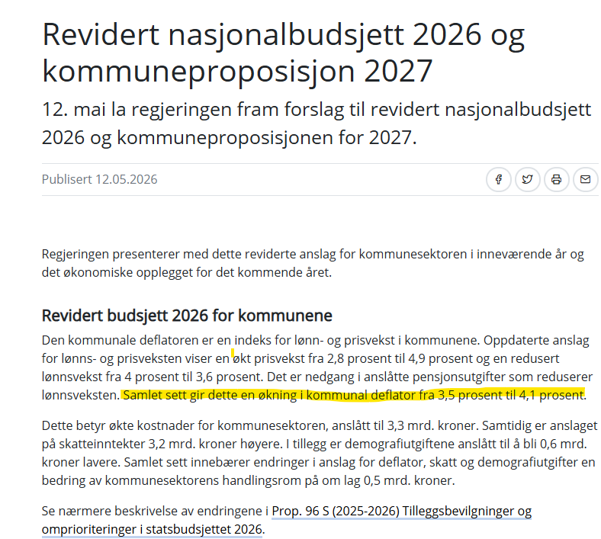
▌ B. PENSJONSSATSER §19b – KOMMUNEN VELGER SAT PER BARNEHAGE
Pensjonstilskuddet beregnes per barnehage: årsverker × lønn per årsverk × prosentsats × (1+AGA). Kommunen innplasserer hver barnehage på sats A, B eller C basert på pensjonsavtalen. Kilde: Høringsforslag til forskrift §19b, juni 2025. Satser fastsettes endelig i forskrift.
Sats | Prosent | Pensjonstype / vilkår | Beskrivelse - se veileder og forarbeider for mer detaljer
Sats A | 5% | Laveste – innskuddspensjon, få eller ingen tilleggsprodukter | Barnehager som kun oppfyller minstekravet til pensjonssparing og som ellers har få eller ingen tilleggsprodukter/tilleggsdekninger. Trolig også familiebarnehager og åpne barnehager.
Sats B | 8% | Mellom – høyere innskuddsordning, tariffbunden pensjon med tillegg | Relevant for barnehager med innskuddsordninger med en høyere avtalt sparesats med tilleggsprodukter og AFP.
Sats C | 11% | Høyeste – ytelsespensjon, hybrid, AFP og tilleggsprodukter. Representerer «bransjestandard». | Flertallet av barnehagene forventes å innplasseres her. Inkluderer barnehager med AFP.

▌ C. EIENDOMSTILSKUDD §19c – PER BARN, UVEKTET
Eiendomstilskuddet beregnes per barn (heltidsekvivalent). Satsen fastsettes nasjonalt - sjekk forskrift for korrekt tall.
Eiendomstilskudd – sats per barn (kr) | 15,500 | Fastsettes endelig i forskrift - dette er foreløpig tall | Nasjonal sats. Hentes fra forskriften §13 | https://lovdata.no/forskrift/2026-03-23-454/§13

▌ D. LØNN PER BARNEHAGE §19b – DATAKILDE OG INNHENTING
Pensjonstilskuddet (§19b) beregnes med barnehagens faktiske lønn per årsverk: Lønnskostnader / antall årsverk. DATAKILDE: BASIL – Regnskap for private barnehager (separat nedlastning fra BASIL). Last ned 'Regnskapsdata private barnehager' og legg inn i 1.B BASIL-resultatregnskap INNPLASSERING: Se veiledning for nærmere informasjon om innplassering på sats.

▌ E. TILLEGGSTILSKUDD OG EKSTRA GRUNNTILSKUDD – FASTSETTES PER BARNEHAGE
Tilleggstilskudd (§19a): Kommunen kan gi tilskudd utover grunntilskuddet. Pliktig der kommunale barnehager ikke oppfyller bemannings-/pedagogkrav, eller ved innføring av nye krav som ikke er i selvkostgrunnlaget. Ekstra grunntilskudd: Pliktig der kommunale barnehager har merutgifter til særlige driftsforutsetninger/behov i barnegruppen som er holdt utenfor selvkost. Begge settes manuelt - se veileder for mer informasjon.

